修理PC連携
打合せ資料 |  |  |  |  | システム名称 |  |  | タブレットPOS |  |  |  |  | Ks管理番号 |  | 作成者 | SMJ 滝沢 | 作成日 | 2026-08-20 | 設計書Ver
 |  |  |  |  | 資料名称 |  |  | 目次 |  | 修理PC連携 |  |  |  |  | 更新者 |  | 更新日 |  | BacklogURL

 | 修理PC連携

 | ■修理PC連携について
 |  | ・店舗SVが無くなるため、店舗SV上のテーブルを参照している機能はAPI呼出しに変更します。 |  |  |  |  |  |  |  |  | ※修理PCとは
 |  | ・タブレットPOSと同じAPIを修理PCでも使用します。 |  |  |  |  |  |  |  |  |  | ・POSとは別のハード（修理PC端末）で、修理センターにのみ設置されています。
 |  | 例）API名は、修理PCでも同じAPIを呼び出します |  |  |  |  |  |  |  |  |  | ・POSとは別の修理PCアプリで動作しています。
 |  | ・修理PCのみの処理は、別途APIを作成します。 |  |  |  |  |  |  |  |  |  | ・別アプリですが修理関連業務について、POSと同じ機能を持ち、同じ環境（店舗SV）で同じデータを処理します。
【確認事項】
・店舗SV上のテーブルを参照している機能は、タブレットPOSと同様にAPIを呼び出して参照する
で問題ないでしょうか。
・修理PCの変更は、「タブレットPOS案件」とは別の案件としての対応でよろしいでしょうか。
※店舗SVが撤去される前に対応が必要です。
 |  |  |  |  |  |  |  |  |  |  |  | ※修理PCのみの機能もある（表：修理PCのみの処理がある機能）
 |  |  |  |  |  |  |  |  |  |  |  | ・店舗SVおよび現行POS撤去後も、修理PCはタブレットPOSと同時稼働します。

 |  |  |  |  |  |  |  |  |  |  | <修理PC端末> |  |  | <画面サンプル>
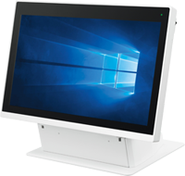
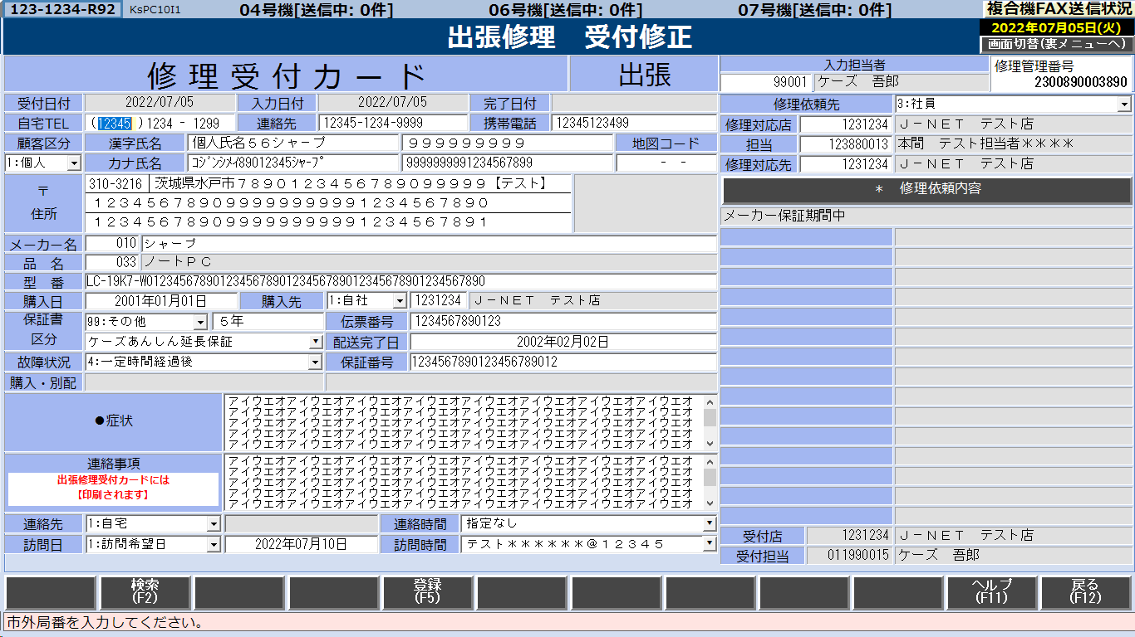

 |  | <修理PCのみの処理がある機能>
 |  |  | 項番 | 修理PC機能名 |  | 機能ID | タブレットPOS流用 |  | 修理PCのみ | 一部対象の処理内容
 |  |  | 1 | 持込修理受付修正 |  | KsPC10I | ● |  | 一部対象 | 直納チェック処理が修理PCのみ
 |  |  | 2 | 出張修理受付修正一覧 |  | KsPC10I | － |  | ●
 |  |  | 3 | 持込修理店舗出荷検品 |  | KsPC13I | － |  | ●
 |  |  | 4 | 持込修理一括店舗出荷 |  | KsPC13I | － |  | ●
 |  |  | 5 | 持込修理進捗状況照会 |  | KsPC50Q | ● |  | 一部対象 | コメント入力を呼出す処理が修理PCのみ
 |  |  | 6 | 出張修理進捗状況照会 |  | KsPC50Q | ● |  | 一部対象 | コメント入力を呼出す処理が修理PCのみ
 |  |  | 7 | 持込修理 未入荷状況 |  | KsPC51Q | ● |  | 一部対象 | PCFAX処理が修理PCのみ
 |  |  | 8 | 出張修理修理受付表送付 |  | KsPC51Q | ● |  | 一部対象 | PCFAX処理が修理PCのみ
 |  |  | 9 | ＰＣ顧客購買・修理履歴照会 |  | KsPC53Q | ● |  | 一部対象 | 修理履歴の参照処理が修理PCのみ
 |  |  | 10 | 持込修理受付伝票再発行 |  | KsPC54L | － |  | ●
 |  |  | 11 | 出張修理修理受付伝票再発行 |  | KsPC54L | － |  | ●

 |  | <データ関連図>
データの流れ
データ参照
…SMJ担当 …SMJ、NSW様担当 …カストマ様担当

OCI
マスターSV(SJIS)

トランジャーナル
各種マスター
在庫
店別発注残
セントラルPOS DB Ver.26ai(AL32UTF8)

タブレットPOS
(iPad mini)
JSONデータ
(OUTBOX)
各種マスター
トランSV(SJIS)

トランジャーナル
各種実績
各種API
各種API
各種API
据置POS

受付台帳
(INBOX)
顧客管理SV(SJIS)

持込修理
出張修理
あんしん延長保証
長期無料保証
配送残
各種実績
(次世代)
トランジャーナル
※実績テーブル作成については
JISEDAIKENTOU-60
が確定次第記載します
修理PC

TC/DC-SV(SJIS)

トランジャーナル
DC在庫
配送工事枠
ロジ関連

修理PCもOCI上のAPIを使用

DataSpider
トラン連携
(文字コード変換)

